Sheet1
序号 | 功能需求 | 功能设计 |  |  | 备注 | 优先级
1 | 筛选列表（左侧看板） | 1.1飞机信息筛选列表 | 1.1.1 筛选功能 |  |  | 2026-05-23
 |  |  | 1.1.2 飞机筛选列表功能 |  |  | 2026-05-23
 |  |  | 1.1.3 飞机筛选确认功能 |  |  | 2026-05-23
 |  |  | 1.1.4 飞机筛选项重置功能 |  |  | 2026-05-23
 |  | 1.2损伤标记列表 | 1.2.1 ATA结构树 | 1.2.1.1 飞机状态筛选功能 |  | 2026-05-23
 |  |  |  | 1.2.1.2 损伤类型筛选功能 |  | 2026-05-23
 |  |  |  | 1.2.1.3 ATA章节筛选功能 |  | 2026-05-23
 |  |  |  | 1.2.1.4 件号模糊搜索查询功能 |  | 2026-05-23
 |  |  |  | 1.2.1.5 损伤标记模糊搜索查询功能 |  | 2026-05-23
 |  |  |  | 1.2.1.6 SR模糊搜索查询功能 |  | 2026-05-23
 |  |  |  | 1.2.1.7 CRS模糊搜索查询功能 |  | 2026-05-23
 |  |  |  | 1.2.1.8 ATA结构树内损伤标记列表功能 |  | 2026-05-23
 |  |  |  | 1.2.1.9 损伤类型提示功能icon |  | 2026-05-23
 |  |  |  | 1.2.1.10 包含三维标记提示功能icon |  | 2026-05-23
 |  |  |  | 1.2.1.11 包含SR提示功能icon |  | 2026-05-23
 |  |  |  | 1.2.1.12 包含CRS提示功能icon |  | 2026-05-23
 |  |  |  | 1.2.1.13 ATA结构树导出功能 |  | 2026-05-23
 |  |  |  | 1.2.1.14 ATA结构树筛选条件重置功能 |  | 2026-05-23
 |  |  | 1.2.2 框站位结构树 |  |  | 2026-05-23
 |  |  | 1.2.3 三维标记 | 1.2.3.1 新增三维标记架次选择弹窗功能 |  | 2026-05-23
 |  |  |  | 1.2.3.2 新增三维标记命名存储功能 |  | 2026-05-23
 |  |  |  | 1.2.3.3 新增三维标记再编辑功能 |  | 2026-05-23
 |  |  |  | 1.2.3.4 新增三维标记删除功能 |  | 2026-05-23
 |  |  |  | 1.2.3.5 新增三维标记提示功能 |  | 2026-05-23
 |  |  | 1.2.4 返回飞机筛选列表功能 |  |  | 2026-05-23
 |  | 1.3 面包屑 | 1.3.1 型别快捷筛选功能 |  |  | 2026-05-23
 |  |  | 1.3.2 航司快捷筛选功能 |  |  | 2026-05-23
 |  |  | 1.3.3 MSN号快捷筛选功能 |  |  | 2026-05-23
 |  |  | 1.3.4 注册号快捷筛选功能 |  |  | 2026-05-23
 |  |  | 1,3,5 ATA章节快捷显示功能 |  |  | 2026-05-23
 |  |  | 1,3,6 件号快捷显示功能 |  |  | 2026-05-23
2 | 三维视图 | 2.1 零部件损伤三维标记 | 2.1.1 零部件损伤三维标记计数功能 |  |  | 2026-05-23
 |  |  | 2.1.2 零部件损伤三维标记扩散功能 |  |  | 2026-05-23
 |  |  | 2.1.3 零部件损伤三维标记聚合功能 |  |  | 2026-05-23
 |  |  | 2.1.4 ATA零部件损伤标记信息弹窗功能 | 2.1.4.1 已有损伤记录列表功能 |  | 2026-05-23
 |  |  |  | 2.1.4.2 零部件损伤标记信息卡片关闭功能 |  | 2026-05-23
 |  |  |  | 2.1.4.3 CR信息查看功能 |  | 2026-05-23
 |  |  | 2.1.5 损伤记录信息弹窗功能 | 2.1.5.1 SR信息查看功能 |  | 2026-05-23
 |  |  |  | 2.1.5.2 CRS信息查看功能 |  | 2026-05-23
 |  | 2.2 新增三维通用功能 | 2.2.1 参照开启/关闭功能 |  |  | 2026-05-23
 |  |  | 2.2.2 三维测量功能 |  |  | 2026-05-23
 |  | 2.3 发起技术请求功能 |  |  |  | 2026-05-23
3 | 详细信息看板（右侧看板） | 3.1 SR详细信息看板 |  |  |  | 2026-05-23
 |  | 3.2 CRS详细信息看板 |  |  |  | 2026-05-23
 |  | 3.3 CR详细信息看板 |  |  |  | 2026-05-23
4 | 时间轴组件 | 4.1 时间范围筛选功能 |  |  |  | 2026-05-23
 |  | 4.2 时间轴显示功能 |  |  |  | 2026-05-23
 |  | 4.3 时间范围重置功能 |  |  |  | 2026-05-23
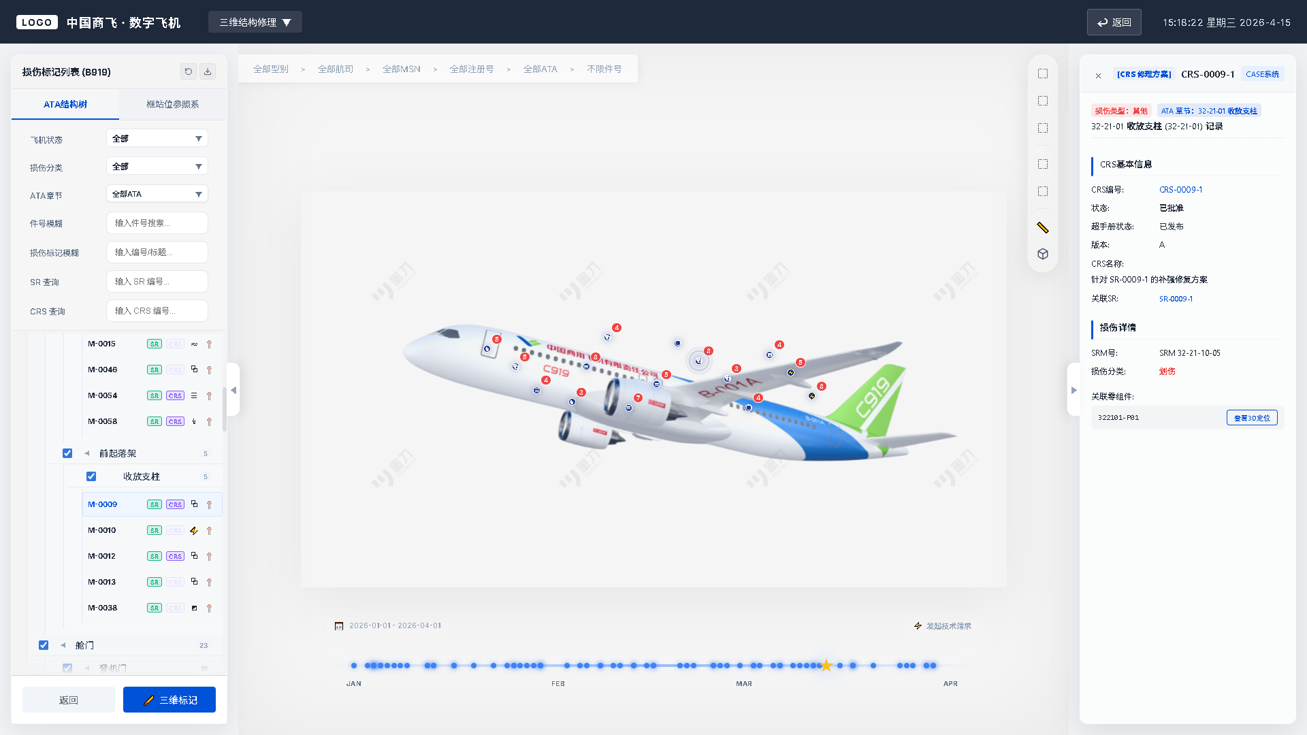

详细信息看板
筛选列表
三维视图

